RFPIS
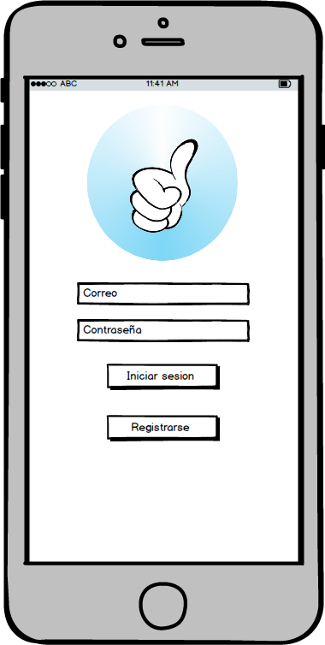
 |  |  | Requerimiento funcional pantalla inicio de sesion

 |  |  | * Al iniciar la aplicacion debera lanzar una pantalla de inicio de sesion donde apareceran los campos para la captura de datos del usuario (correo y contraseña) * La pantalla de inicio de sesion debe presentar botones para el inicio de sesion y otro para un nuevo registro de usuario, tambien mostrara el logotipo del sistema

Importancia | 2 | Encargado: | Valentin | Estado: | Pendiente | Complejidad | 5
1 al 5 |  |  |  | Estimacion | 7 | 1 al 8
Tareas: | Diseño de BD |  |  | Sprint # | 3
 | Mapeo de BD
 | BD Normalizacion

RFPRU
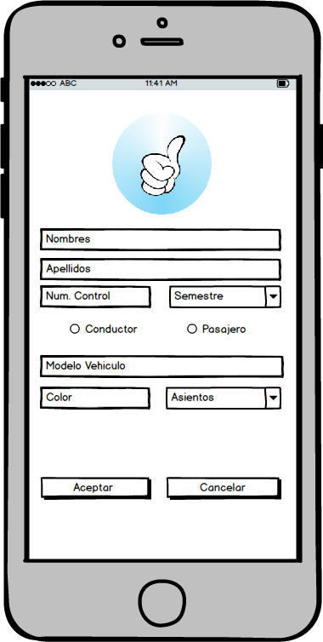
 |  |  | Requerimiento funcional pantalla registro de usuario

 |  |  | * La aplicacion lanzara una pantalla donde se mostrara el formulario para el nuevo registro de un usuario. El formulario tendra los siguientes campos -nombre -apellido -correo -telefono -numero de control -Semestre -opcion de pasajero o conductor * la aplicacion mostrara el formulario de registro para el coche que prestara el servicio, solo si se selecciona la opcion "Conductor" -Modelo del vehiculo -Tipo -Color -Asientos

Importancia | 5 | Encargado: | Valentin | Estado: | Pendiente | Complejidad | 6
1 al 5 |  |  |  | Estimacion | 11 | 1 al 8
Tareas: |  |  |  | Sprint # | 3

RFLPC
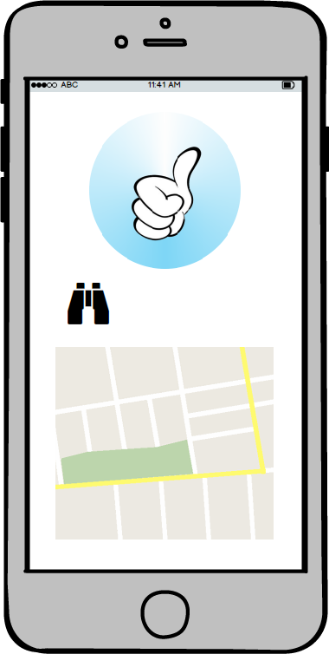
 |  |  | Requerimiento funcional layout pantalla conductor

 |  |  | * En el perfil de conductor la aplicacion mostrara los pasajeros que buscan raite en un mapa * El mapa dentro del perfil de conductor mostrara los puntos de los pasajeros que buscan viaje este punto mostrara el nombre y el telefono de este usuario * Cada punto en el mapa tendra un boton donde el conductor puede aceptar al pasajero

Importancia | 5 | Encargado: | Valentin | Estado: | Pendiente | Complejidad | 8
1 al 5 |  |  |  | Estimacion | 13 | 1 al 8
Tareas: |  |  |  | Sprint # | 3

RFLPP
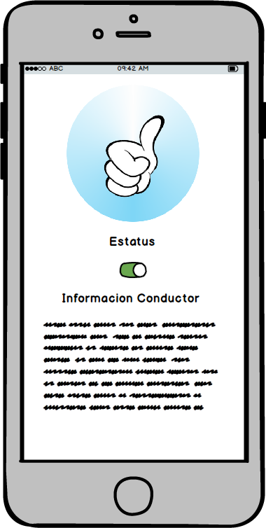
 |  |  | Requerimiento funcional layout pantalla pasajero

 |  |  | * En el perfil de pasajero la aplicacion lanzara una pantalla donde se mostraran un boton donde se indique el estatus del pasajero (activo-inactivo) y un layout donde se mostraran los datos del conductor y del vehiculo cuando el pasajero sea aceptado para el viaje, estos datos permaneceran . * La aplicacion cambiara el estatus del pasajero cuando este sea aceptado por un conductor * La aplicacion mandara una notificacion cuando sea aceptado el traslado del pasajero. Esta notificacion contendra los datos del conductor asi como tambien los datos del vehiculo

Importancia | 4 | Encargado: | Valentin | Estado: | Pendiente | Complejidad | 8
1 al 5 |  |  |  | Estimacion | 12 | 1 al 8
Tareas: |  |  |  | Sprint # | 3

